SVIBANJ 2024.
Republika Hrvatska
Središnji državni ured za središnju javnu nabavu

Okvirni sporazum broj 6/2022-1
 |  | Zajednica ponuditelja: Zvibor d.o.o., Birodom d.o.o., TIP- Zagreb d.o.o. - AŽURIRANO SVIBANJ 2024.

Katalog ponuđenih proizvoda Grupa 1 - Papirna konfekcija za držače
Redni broj | Naziv stavke | Tehničke karakteristike ponuđenog proizvoda | Jedinica mjere | Jedinična cijena stavke | Proizvođač (naziv proizvođača nuđenog proizvoda ili uvoznika ili robne marke proizvoda ili trgovca koji stavlja proizvod na tržište) | Fotografija ponuđenog proizvoda | Naručivanje ugovorenih proizvoda
 |  |  |  |  |  |  | Pakiranje ponuđenog proizvoda | Jedinična cijena ponuđenog pakiranja, euro bez PDV-a | Potrebna količina (ispunjava korisnik) | Ukupno eura, bez PDV-a
1 | 2 | 3 | 4 | 5 | 6 | 7 | 8 | 9 | 10 | 11
1. | Toaletni papir u roli za držač Ultimatic 1002 | Toaletni papir u roli od 100% celuloze, dvoslojni, gramature 2x15 g/m², visina role 10 cm, dužina role 100m, EU Ecolabel oznaka potvrde HR/004/002 | rola | 0.81 | Cup Up d.o.o. | 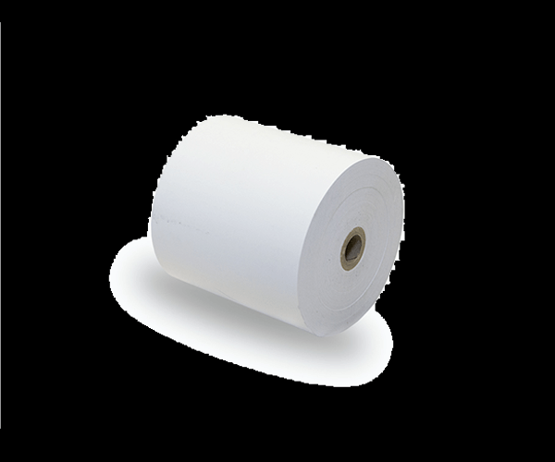 | pakiranje 24/1 | 19.44 |  | 0.00
2. | Papirnati ručnici u roli za držač Ultimatic 1001 | Papirnati ručnici u roli od 100% celuloze, dvoslojni gramature 2x17 g/m², visina role 21 cm, dužina role 170m, EU Ecolabel oznaka potvrde HR/004/002 | rola | 2.02 | Cup Up d.o.o. |  | pakiranje 6/1 | 12.12 |  | 0.00
3. | Papirnati složivi ručnici za držač Tork serije H3 | Papirnati složivi ručnici od 100% celuloze, dvoslojni gramature 2x17 g/m², dimenzija 21 x 24 cm, pakiranje 210 ručnika u omotu, EU Ecolabel oznaka potvrde HR/004/002 | omot | 0.77 | Cup Up d.o.o. | 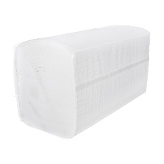 | pakiranje 15/1 | 11.55 |  | 0.00
4. | Papirnati ručnici u roli za držač Tork serije H1 | Papirnati ručnici u roli od 100% celuloze, dvoslojni gramature 2x17 g/m², visina role 21 cm, dužina role 70 m, centralno izvlačenje ručnika iz Tork držača EU Ecolabel oznaka potvrde HR/004/002 | rola | 1.12 | Cup Up d.o.o. |  | pakiranje 12/1 | 13.44 |  | 0.00
5. | Papirnati složivi ručnici za držač Kimberly Clark Ripple 6962 | Papirnati složivi ručnici od 100% celuloze, dvoslojni, gramatura 2x17 g/m², dimenzije 21 x 21 cm, pakiranje 250 ručnika u omotu EU Ecolabel oznaka potvrde HR/004/002 | omot | 0.64 | Cup Up d.o.o. | 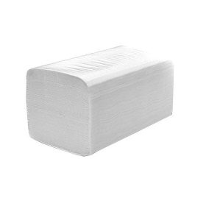 | pakiranje 15/1 | 9.60 |  | 0.00
6. | Toaletni papir u listićima za držač Tork serije T2 | Toaletni papir u listićima od 100% celuloze, dvoslojni gramature 2x15 g/m², dimenzije 11x18 cm, pakiranje 250 listića u omotu EU Ecolabel oznaka potvrde HR/004/002 | omot | 0.32 | Cup Up d.o.o. | 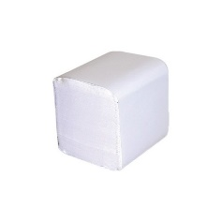 | pakiranje 32/1 | 10.24 |  | 0.00
7. | Toaletni papir u roli za držač Eximatik | Toaletni papir u roli za držač Eximatic, od 100% celuloze, dvoslojni gramature 2x17 g/m², visina role 10 cm, dužina role 96 m EU Ecolabel oznaka potvrde HR/004/002 | rola | 1.08 | Cup Up d.o.o. |  | pakiranje 24/1 | 25.92 |  | 0.00
8. | Papirnati ručnici u roli za držač Eximatic | Papirnati ručnici u roli od 100% celuloze, dvoslojni, gramature 2 x18 g/m², visina role 21 cm, dužina role 170m EU Ecolabel oznaka potvrde HR/004/002 | rola | 2.02 | Cup Up d.o.o. |  | pakiranje 6/1 | 12.12 |  | 0.00

